1、前大灯
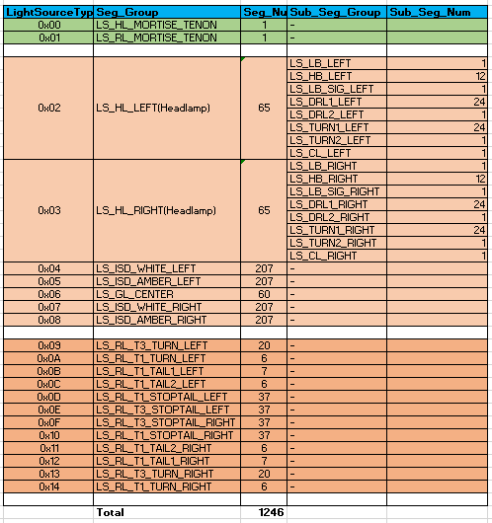
 | 0 | 1 | 2 | 3 | 4 | 5 | 6 | 7 | 8 | 9 | 10 | 11 | 12 | 13 | 14 | 15 | 16 | 17 | 18 | 19 | 20 | 21 | 22 | 23 | 24 | 25 | 26 | 27 | 28 | 29 | 30 | 31 | 32 | 33 | 34 | 35 | 36 | 37 | 38 | 39 | 40 | 41 | 42 | 43 | 44 | 45 | 46 | 47 | 48 | 49
0 | 1 | 2 | 3 | 4 | 5 | 6 | 7 | 8 | 9 | 10 | 11 | 12 |  |  | 1 | 2 | 3 | 4 | 5 | 6 | 7 | 8 | 9 | 10 |  |  | 31 | 32 | 33 | 34 | 35 | 36 | 37 | 38 | 39 | 40 |  |  | 12 | 11 | 10 | 9 | 8 | 7 | 6 | 5 | 4 | 3 | 2 | 1
1 | 13 | 14 | 15 | 16 | 17 | 18 | 19 | 20 | 21 | 22 | 23 | 24 |  |  | 11 | 12 | 13 | 14 | 15 | 16 | 17 | 18 | 19 | 20 |  |  | 41 | 42 | 43 | 44 | 45 | 46 | 47 | 48 | 49 | 50 |  |  | 24 | 23 | 22 | 21 | 20 | 19 | 18 | 17 | 16 | 15 | 14 | 13
2 | 1 | 2 | 3 | 4 | 5 | 6 | 7 | 8 | 9 | 10 | 11 | 12 | 13 |  | 21 | 22 | 23 | 24 | 25 | 26 | 27 | 28 | 29 | 30 |  |  | 51 | 52 | 53 | 54 | 55 | 56 | 57 | 58 | 59 | 60 |  | 13 | 12 | 11 | 10 | 9 | 8 | 7 | 6 | 5 | 4 | 3 | 2 | 1
3
4 |  | 1 | 2 | 3 | 4 | 5 | 6 | 7 | 8 | 9 | 10 | 11 | 12 | 13 | 14 | 15 | 16 | 17 | 18 | 19 | 20 | 21 |  |  |  |  |  |  | 21 | 20 | 19 | 18 | 17 | 16 | 15 | 14 | 13 | 12 | 11 | 10 | 9 | 8 | 7 | 6 | 5 | 4 | 3 | 2 | 1
5 |  | 22 | 23 | 24 | 25 | 26 | 27 | 28 | 29 | 30 | 31 | 32 | 33 | 34 | 35 | 36 | 37 | 38 | 39 | 40 | 41 | 42 |  |  |  |  |  |  | 42 | 41 | 40 | 39 | 38 | 37 | 36 | 35 | 34 | 33 | 32 | 31 | 30 | 29 | 28 | 27 | 26 | 25 | 24 | 23 | 22
6 |  | 43 | 44 | 45 | 46 | 47 | 48 | 49 | 50 | 51 | 52 | 53 | 54 | 55 | 56 | 57 | 58 | 59 | 60 | 61 | 62 |  |  |  |  |  |  |  |  | 62 | 61 | 60 | 59 | 58 | 57 | 56 | 55 | 54 | 53 | 52 | 51 | 50 | 49 | 48 | 47 | 46 | 45 | 44 | 43
7 |  | 63 | 64 | 65 | 66 | 67 | 68 | 69 | 70 | 71 | 72 | 73 | 74 | 75 | 76 | 77 | 78 | 79 | 80 | 81 |  |  |  |  |  |  |  |  |  |  | 81 | 80 | 79 | 78 | 77 | 76 | 75 | 74 | 73 | 72 | 71 | 70 | 69 | 68 | 67 | 66 | 65 | 64 | 63
8 |  | 82 | 83 | 84 | 85 | 86 | 87 | 88 | 89 | 90 | 91 | 92 | 93 | 94 | 95 | 96 | 97 | 98 | 99 |  |  |  |  |  |  |  |  |  |  |  |  | 99 | 98 | 97 | 96 | 95 | 94 | 93 | 92 | 91 | 90 | 89 | 88 | 87 | 86 | 85 | 84 | 83 | 82
9 |  | 100 | 101 | 102 | 103 | 104 | 105 | 106 | 107 | 108 | 109 | 110 | 111 | 112 | 113 | 114 | 115 | 116 |  |  |  |  |  |  |  |  |  |  |  |  |  |  | 116 | 115 | 114 | 113 | 112 | 111 | 110 | 109 | 108 | 107 | 106 | 105 | 104 | 103 | 102 | 101 | 100
10 |  | 117 | 118 | 119 | 120 | 121 | 122 | 123 | 124 | 125 | 126 | 127 | 128 | 129 | 130 | 131 | 132 |  |  |  |  |  |  |  |  |  |  |  |  |  |  |  |  | 132 | 131 | 130 | 129 | 128 | 127 | 126 | 125 | 124 | 123 | 122 | 121 | 120 | 119 | 118 | 117
11 |  | 133 | 134 | 135 | 136 | 137 | 138 | 139 | 140 | 141 | 142 | 143 | 144 | 145 | 146 | 147 |  |  |  |  |  |  |  |  |  |  |  |  |  |  |  |  |  |  | 147 | 146 | 145 | 144 | 143 | 142 | 141 | 140 | 139 | 138 | 137 | 136 | 135 | 134 | 133
12 |  | 148 | 149 | 150 | 151 | 152 | 153 | 154 | 155 | 156 | 157 | 158 | 159 | 160 | 161 |  |  |  |  |  |  |  |  |  |  |  |  |  |  |  |  |  |  |  |  | 161 | 160 | 159 | 158 | 157 | 156 | 155 | 154 | 153 | 152 | 151 | 150 | 149 | 148
13 |  | 162 | 163 | 164 | 165 | 166 | 167 | 168 | 169 | 170 | 171 | 172 | 173 | 174 |  |  |  |  |  |  |  |  |  |  |  |  |  |  |  |  |  |  |  |  |  |  | 174 | 173 | 172 | 171 | 170 | 169 | 168 | 167 | 166 | 165 | 164 | 163 | 162
14 |  | 175 | 176 | 177 | 178 | 179 | 180 | 181 | 182 | 183 | 184 | 185 | 186 |  |  |  |  |  |  |  |  |  |  |  |  |  |  |  |  |  |  |  |  |  |  |  |  | 186 | 185 | 184 | 183 | 182 | 181 | 180 | 179 | 178 | 177 | 176 | 175
15 |  | 187 | 188 | 189 | 190 | 191 | 192 | 193 | 194 | 195 | 196 | 197 |  |  |  |  |  |  |  |  |  |  |  |  |  |  |  |  |  |  |  |  |  |  |  |  |  |  | 197 | 196 | 195 | 194 | 193 | 192 | 191 | 190 | 189 | 188 | 187
16 |  | 198 | 199 | 200 | 201 | 202 | 203 | 204 | 205 | 206 | 207 |  |  |  |  |  |  |  |  |  |  |  |  |  |  |  |  |  |  |  |  |  |  |  |  |  |  |  |  | 207 | 206 | 205 | 204 | 203 | 202 | 201 | 200 | 199 | 198
17 | 1 |  |  |  |  |  |  |  |  |  |  |  |  |  |  |  |  |  |  |  |  |  |  |  |  | 1 |  |  |  |  |  |  |  |  |  |  |  |  |  |  |  |  |  |  |  |  |  |  |  | 1
图片坐标左右镜像

区域2： HB&ADB: 共13段（12segment：11LED单控+3LED串） + signature（3颗一串）HB(12) SIG(1)
区域7，Grill 60颗LED 可单独控制 Grill(60)
区域2
区域7
区域1
区域1 DRL1/Turn1，各24颗LED,单颗可控 DRL1(24):白光，Turn1 (24):琥珀光

区域3： LB, 1段，10颗LED串连同亮同灭 LB(1)；
区域3

1
60
24
1
区域4
区域4 DRL2/POS:一颗三芯片LED; TI：3颗LED 一个通道 DRL2(1) TURN2(1)
Grill

ISD
21
1
区域5
ISD

区域5: ISD 207颗LED，单颗可控；分白光和琥珀光, ISD White(207) ISD Amber(207)
headlamp
headlamp
区域6

区域6：CL，一颗三芯片LED CL(1)

区域8，榫卯灯，Mortise_Teno(1) 6颗LED

区域8

2、尾灯
 | 0 | 1 | 2 | 3 | 4 | 5 | 6 | 7 | 8 | 9 | 10 | 11 | 12 | 13 | 14 | 15 | 16 | 17 | 18 | 19 | 20 | 21 | 22 | 23 | 24 | 25 | 26 | 27 | 28 | 29 | 30 | 31 | 32 | 33 | 34 | 35 | 36
0 | 1 | 2 | 3 | 4 | 5 | 6 | 7 | 8 | 9 | 10 | 11 | 12 | 13 | 14 | 15 | 16 | 17 | 18 | 19 | 20 | 21 | 22 | 23 | 24 | 25 | 26 | 27 | 28 | 29 | 30 | 31 | 32 | 33 | 34 | 35 | 36 | 37
1 | 37 | 36 | 35 | 34 | 33 | 32 | 31 | 30 | 29 | 28 | 27 | 26 | 25 | 24 | 23 | 22 | 21 | 20 | 19 | 18 | 17 | 16 | 15 | 14 | 13 | 12 | 11 | 10 | 9 | 8 | 7 | 6 | 5 | 4 | 3 | 2 | 1
2 | 1 | 2 | 3 | 4 | 5 | 6 |  |  | 1 | 2 | 3 | 4 | 5 | 6 |  |  |  |  |  |  |  |  |  | 6 | 5 | 4 | 3 | 2 | 1 |  |  | 6 | 5 | 4 | 3 | 2 | 1
3 | 7 | 8 | 9 | 10 | 11 | 12 | 13 | 14 | 15 | 16 | 17 | 18 | 19 | 20 |  |  |  |  | 1 |  |  |  |  | 20 | 19 | 18 | 17 | 16 | 15 | 14 | 13 | 12 | 11 | 10 | 9 | 8 | 7
4 | 1 | 2 | 3 | 4 | 5 | 6 | 7 |  | 1 | 2 | 3 | 4 | 5 | 6 |  |  |  |  |  |  |  |  |  | 6 | 5 | 4 | 3 | 2 | 1 |  | 7 | 6 | 5 | 4 | 3 | 2 | 1
5 | 1 | 2 | 3 | 4 | 5 | 6 | 7 | 8 | 9 | 10 | 11 | 12 | 13 | 14 | 15 | 16 | 17 | 18 | 19 | 20 | 21 | 22 | 23 | 24 | 25 | 26 | 27 | 28 | 29 | 30 | 31 | 32 | 33 | 34 | 35 | 36 | 37
6 | 37 | 36 | 35 | 34 | 33 | 32 | 31 | 30 | 29 | 28 | 27 | 26 | 25 | 24 | 23 | 22 | 21 | 20 | 19 | 18 | 17 | 16 | 15 | 14 | 13 | 12 | 11 | 10 | 9 | 8 | 7 | 6 | 5 | 4 | 3 | 2 | 1

图片左右镜像

区域9：STOP&TAIL:74段(2颗1段）共128颗LED, T3 Stop/Tail(74)
区域9

区域13
区域10：TAIL:7段(2颗1段) T1 Tail1(7)
T1
37←1
1→7
1→37
T1
区域10
1→37
T3
区域11：STOP&TAIL: 37段(2颗2段和2颗1段) T1 Stop/Tail(37)
1→6

区域11
rearlamp
rearlamp

区域14
区域15
区域12
区域12：12颗LED，白光，同亮同灭，T1 Tail2(6)
区域13：Turn1 (6颗LED，6段)，T1 Turn(6)
区域14：Turn3 (20颗LED, 20段) T3 Turn (20)
区域15：榫卯灯，红光，1段 Mortise_Tenon(1) 4颗LED

4、png素材注意点
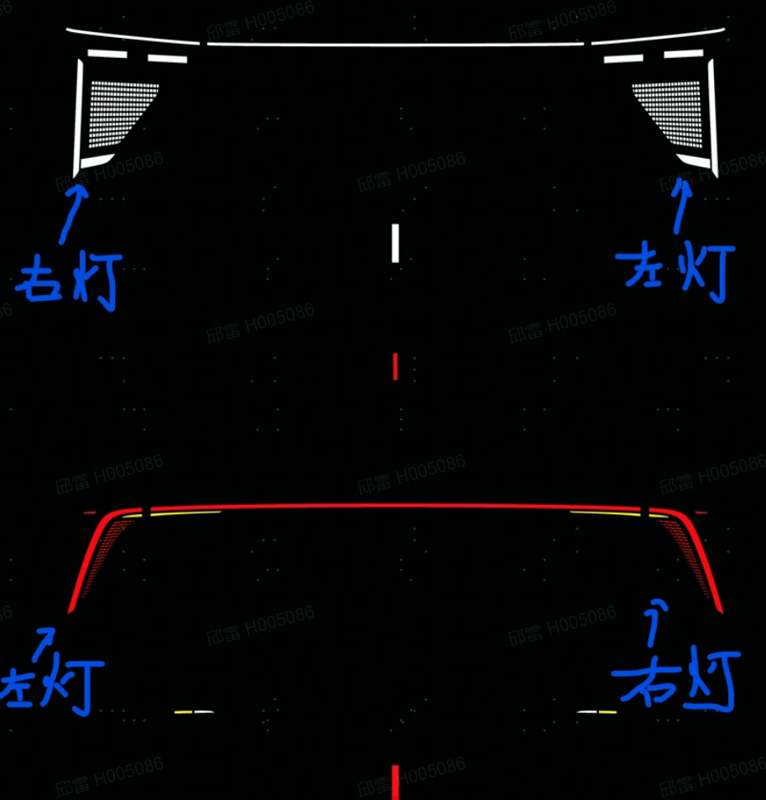

■需要注意的是： HH造型给的png素材图片，是分别站在车头和车尾来看头灯和尾灯。 ①因此，头灯在png左侧的部分，对应的是右灯（即副驾）；同理，头灯在png右侧的部分，对应的是左灯（即主驾）。 ②而尾灯从车尾的视角来看，和png是对应的，即png左侧对应左灯，png右侧对应右灯。如下图↓ | ※例子：比如下面是造型给的3C认证素材，代表右转向灯，在png图上的样子是左上、右下的布局。如下图↓

9、Binary 文件格式
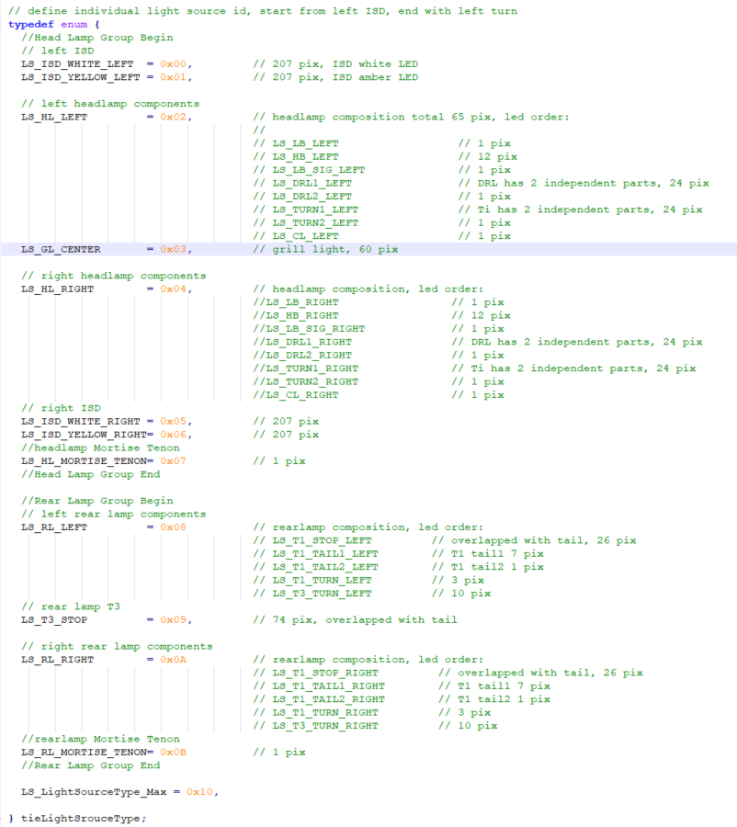
请注意：本sheet为示意图，具体设计请参考: light source_configuration.h

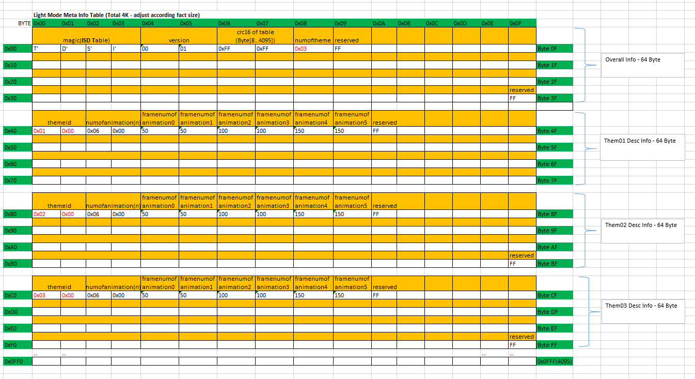

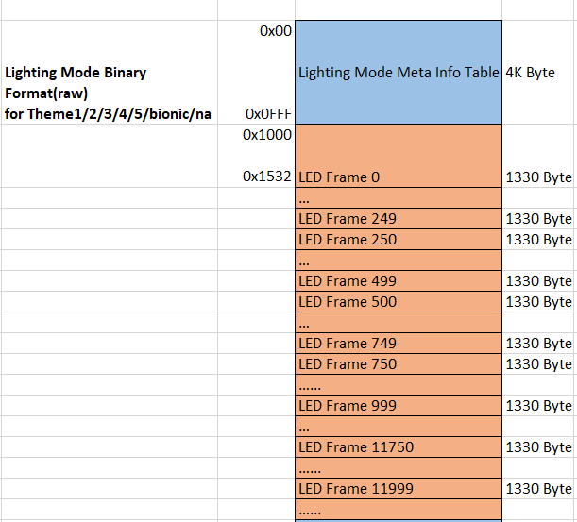

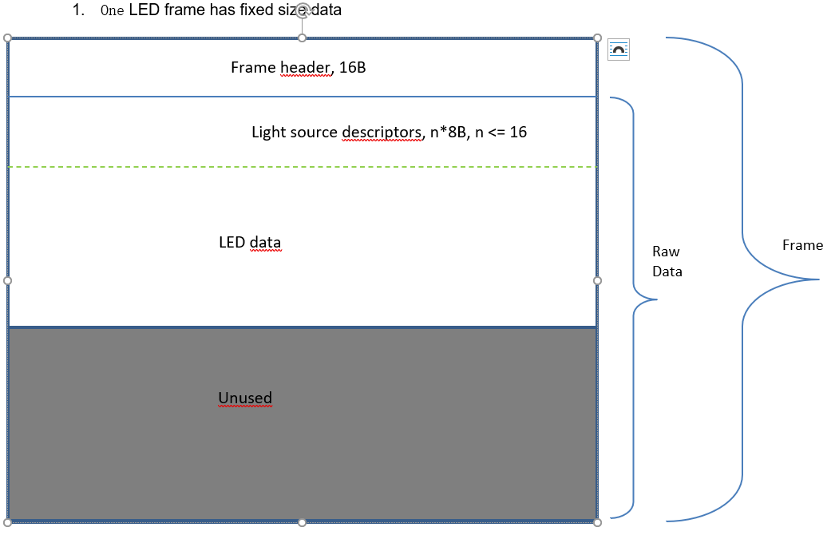

 | LSType List

